行政事業レビューシート
※平成３１年以降の表記は、新元号に読み替えることとする。
 |  |  |  |  |  |  |  |  |  |  |  |  |  |  |  |  |  |  |  |  |  |  | 事業番号 |  |  |  | 新31 |  | - | 0010
平成３１年度行政事業レビューシート |  |  |  |  |  |  |  |  |  |  |  |  |  |  |  |  |  |  |  |  |  | （ | 文部科学省 |  |  |  |  |  |  |  |  |  | ）
事業名 |  |  |  | WWL(ワールド・ワイド・ラーニング）コンソーシアム構築支援事業 |  |  |  |  |  |  |  |  |  |  | 担当部局庁 |  |  |  |  | 初等中等教育局 |  |  |  |  |  |  |  | 作成責任者
事業開始年度 |  |  |  | 平成３１年度 |  |  |  |  | 事業終了 （予定）年度 |  |  |  | 終了予定なし |  | 担当課室 |  |  |  |  | 参事官（高等学校担当） |  |  |  |  |  |  |  | 参事官（高等学校担当） 塩川 達大
会計区分 |  |  |  | 一般会計
根拠法令 （具体的な 条項も記載） |  |  |  | - |  |  |  |  |  |  |  |  |  |  | 関係する 計画、通知等 |  |  |  |  | 「骨太の方針令和元年」令和元年６月閣議決定 「文部科学大臣懇談会報告書」Society5.0に向けた人材育成～社会が変わる、学びがかわる～ 平成30年6月5日
主要政策・施策 |  |  |  | - |  |  |  |  |  |  |  |  |  |  | 主要経費 |  |  |  |  | 文教及び科学振興
事業の目的 （目指す姿を簡潔に。3行程度以内） |  |  |  | 新たな時代に向けた学びの変革，取り組むべき施策の一つとして，高度かつ多様な科目内容を，生徒個人の興味・関心・特性に応じて履修可能とする高校生の学習プログラムの開発と実践をにない，将来的に，高校生6万人あたり1か所を目安に，すべての高校生がオンライン・オフラインで参加することを可能とするＷＷＬコンソーシアムの創設を目指すため、高等学校等と国内外の大学，企業，国際機関等が協働し，テーマを通じた高校生国際会議の開催等，高校生へ高度な学びを提供する仕組みを形成した拠点校を全国に配置することで，将来的に，ＷＷＬコンソーシアムへとつなげることを目的としている。 Society5.0という新しい時代に向けた人材育成の施策の一つとして、将来、イノベーティブなグローバル人材を育成するため、高等学校等と国内外の大学、企業、国際機関等が共同し、高校生へより高度な学びを提供する仕組みを構築するとともに、テーマ等を通じた高校生国際会議の開催等や高等学校のアドバンスト・ラーニング・ネットワークの形成により、ＷＷＬ（ワールド・ワイド・ラーニング）コンソーシアムにおける拠点校を目指した取組を実施する。
事業概要 （5行程度以内。別添可） |  |  |  | 本事業では，将来，世界で活躍できるイノベーティブなグローバル人材を育成するため，これまでのスーパーグローバルハイスクール事業の取組の実績等，グローバル人材育成に向けた教育資源を活用し，高等学校等の先進的なカリキュラムの研究開発・実践と持続可能な取組とするための体制整備をしながら，高等学校等と国内外の大学，企業，国際機関等が協働し，テーマを通じた高校生国際会議の開催等，高校生へ高度な学びを提供する仕組み（ＡＬネットワーク）の形成を目指す。
実施方法 |  |  |  | 委託・請負
予算額・ 執行額 （単位:百万円） |  |  |  |  |  |  |  |  |  |  | 28年度 |  |  | 29年度 |  |  |  |  | 30年度 |  |  |  |  | 31年度 |  |  |  |  | 32年度要求
 |  |  |  | 予算の状況 |  | 当初予算 |  |  |  |  | - |  |  | - |  |  |  |  | - |  |  |  |  | 113 |  |  |  |  | 250
 |  |  |  |  |  | 補正予算 |  |  |  |  | - |  |  | - |  |  |  |  | - |  |  |  |  | -
 |  |  |  |  |  | 前年度から繰越し |  |  |  |  | - |  |  | - |  |  |  |  | - |  |  |  |  | -
 |  |  |  |  |  | 翌年度へ繰越し |  |  |  |  | - |  |  | - |  |  |  |  | - |  |  |  |  | -
 |  |  |  |  |  | 予備費等 |  |  |  |  | - |  |  | - |  |  |  |  | - |  |  |  |  | -
 |  |  |  |  |  | 計 |  |  |  |  | 0 |  |  | 0 |  |  |  |  | 0 |  |  |  |  | 113 |  |  |  |  | 250
 |  |  |  | 執行額 |  |  |  |  |  |  | 0 |  |  | 0 |  |  |  |  | 0
 |  |  |  | 執行率（％） |  |  |  |  |  |  | - |  |  | - |  |  |  |  | -
 |  |  |  | 当初予算＋補正予算に対する執行額の割合（％） |  |  |  |  |  |  | - |  |  | - |  |  |  |  | -
平成31・32年度 予算内訳 （単位：百万円） |  |  |  | 歳出予算目 |  |  |  |  |  |  | 31年度当初予算 |  |  | 32年度要求 |  |  |  |  | 主な増減理由
 |  |  |  | 初等中等教育振興事業委託費 |  |  |  |  |  |  | 108 |  |  | 246 |  |  |  |  | ※金額は単位未満四捨五入して記載していることから、合計が一致しない場合がある
 |  |  |  | 諸謝金 |  |  |  |  |  |  | 2 |  |  | 2
 |  |  |  | 委員等旅費 |  |  |  |  |  |  | 3 |  |  | 1
 |  |  |  | 職員旅費 |  |  |  |  |  |  | 1 |  |  | 1
 |  |  |  | 教職員研修費 |  |  |  |  |  |  | 0 |  |  | 0
 |  |  |  | その他 |  |  |  |  |  |  | 0 |  |  | 0
 |  |  |  | 計 |  |  |  |  |  |  | 113 |  |  | 250
成果目標及び 成果実績 （アウトカム） |  |  |  | 定量的な成果目標 |  |  |  |  |  |  | 成果指標 |  |  |  |  |  | 単位 |  |  | 28年度 |  | 29年度 |  |  | 30年度 |  |  | 中間目標 |  |  | 目標最終年度
 |  |  |  |  |  |  |  |  |  |  |  |  |  |  |  |  |  |  |  |  |  |  |  |  |  |  |  | - |  | 年度 | 33 | 年度
 |  |  |  | 制度： 高大連携による大学教育の先取り履修（科目等履修生制度を活用）を単位認定する制度 |  |  |  |  |  |  | 対象となる生徒が大学教育の先取り履修することが可能となる制度ができる（短期的アウトカム） |  |  |  | 成果実績 |  | ％ |  |  | - |  | - |  |  | - |  |  | - |  |  | -
 |  |  |  |  |  |  |  |  |  |  |  |  |  |  | 目標値 |  | ％ |  |  | - |  | - |  |  | - |  |  | - |  |  | 100
 |  |  |  |  |  |  |  |  |  |  |  |  |  |  | 達成度 |  | ％ |  |  | - |  | - |  |  | - |  |  | - |  |  | -
根拠として用いた 統計・データ名 （出典） |  |  |  | ―

成果目標及び 成果実績 （アウトカム） |  |  |  | 定量的な成果目標 |  |  |  |  |  |  | 成果指標 |  |  |  |  |  | 単位 |  |  | 28年度 |  | 29年度 |  |  | 30年度 |  |  | 中間目標 |  |  | 目標最終年度
 |  |  |  |  |  |  |  |  |  |  |  |  |  |  |  |  |  |  |  |  |  |  |  |  |  |  |  | - |  | 年度 | 33 | 年度
 |  |  |  | 制度： 体系的な海外研修，短期・長期留学制度 |  |  |  |  |  |  | 対象となる生徒がカリキュラムの中に体系的に位置づけられた海外の連携校等への短期・長期留学や海外研修等を経験する（短期的アウトカム） |  |  |  | 成果実績 |  | ％ |  |  | - |  | - |  |  | - |  |  | - |  |  | -
 |  |  |  |  |  |  |  |  |  |  |  |  |  |  | 目標値 |  | ％ |  |  | - |  | - |  |  | - |  |  | - |  |  | 100
 |  |  |  |  |  |  |  |  |  |  |  |  |  |  | 達成度 |  | ％ |  |  | - |  | - |  |  | - |  |  | - |  |  | -
根拠として用いた 統計・データ名 （出典） |  |  |  | ―

成果目標及び 成果実績 （アウトカム） |  |  |  | 定量的な成果目標 |  |  |  |  |  |  | 成果指標 |  |  |  |  |  | 単位 |  |  | 28年度 |  | 29年度 |  |  | 30年度 |  |  | 中間目標 |  |  | 目標最終年度
 |  |  |  |  |  |  |  |  |  |  |  |  |  |  |  |  |  |  |  |  |  |  |  |  |  |  |  | - |  | 年度 | 33 | 年度
 |  |  |  | グローバルな資質・能力（グローバル・コンピテンシー）の達成度 |  |  |  |  |  |  | 対象生徒の資質・能力（グローバルコンピテンシー） |  |  |  | 成果実績 |  | ％ |  |  | - |  | - |  |  | - |  |  | - |  |  | -
 |  |  |  |  |  |  |  |  |  |  |  |  |  |  | 目標値 |  | ％ |  |  | - |  | - |  |  | - |  |  | - |  |  | 80
 |  |  |  |  |  |  |  |  |  |  |  |  |  |  | 達成度 |  | ％ |  |  | - |  | - |  |  | - |  |  | - |  |  | -
根拠として用いた 統計・データ名 （出典） |  |  |  | ―

成果目標及び 成果実績 （アウトカム） |  |  |  | 定量的な成果目標 |  |  |  |  |  |  | 成果指標 |  |  |  |  |  | 単位 |  |  | 28年度 |  | 29年度 |  |  | 30年度 |  |  | 中間目標 |  |  | 目標最終年度
 |  |  |  |  |  |  |  |  |  |  |  |  |  |  |  |  |  |  |  |  |  |  |  |  |  |  |  | - |  | 年度 | 33 | 年度
 |  |  |  | グローバルなマインドセットの達成度 |  |  |  |  |  |  | 対象生徒のグローバルマインドセット |  |  |  | 成果実績 |  | ％ |  |  | - |  | - |  |  | - |  |  | - |  |  | -
 |  |  |  |  |  |  |  |  |  |  |  |  |  |  | 目標値 |  | ％ |  |  | - |  | - |  |  | - |  |  | - |  |  | 80
 |  |  |  |  |  |  |  |  |  |  |  |  |  |  | 達成度 |  | ％ |  |  | - |  | - |  |  | - |  |  | - |  |  | -
根拠として用いた 統計・データ名 （出典） |  |  |  | ―

成果目標及び 成果実績 （アウトカム） |  |  |  | 定量的な成果目標 |  |  |  |  |  |  | 成果指標 |  |  |  |  |  | 単位 |  |  | 28年度 |  | 29年度 |  |  | 30年度 |  |  | 中間目標 |  |  | 目標最終年度
 |  |  |  |  |  |  |  |  |  |  |  |  |  |  |  |  |  |  |  |  |  |  |  |  |  |  |  | - |  | 年度 | 33 | 年度
 |  |  |  | PPDAC(探究型行動）達成度 |  |  |  |  |  |  | 対象生徒のＰＰＤＡＣ（Problem Plan Data Analysis Conclusion）(課題解決のためのフレームワーク：探究型行動) |  |  |  | 成果実績 |  | ％ |  |  | - |  | - |  |  | - |  |  | - |  |  | -
 |  |  |  |  |  |  |  |  |  |  |  |  |  |  | 目標値 |  | ％ |  |  | - |  | - |  |  | - |  |  | - |  |  | 80
 |  |  |  |  |  |  |  |  |  |  |  |  |  |  | 達成度 |  | ％ |  |  | - |  | - |  |  | - |  |  | - |  |  | -
根拠として用いた 統計・データ名 （出典） |  |  |  | ―

成果目標及び成果実績（アウトカム）欄についてさらに記載が必要な場合はチェックの上【別紙１】に記載 |  |  |  |  |  |  |  |  |  |  |  |  |  |  |  |  |  |  |  |  |  |  |  |  |  |  | チェック

活動指標及び 活動実績 （アウトプット） |  |  |  | 活動指標 |  |  |  |  |  |  |  |  |  |  |  |  | 単位 |  |  | 28年度 |  | 29年度 |  |  | 30年度 |  |  | 31年度 活動見込 |  |  | 32年度 活動見込
 |  |  |  | 拠点校への委託件数 |  |  |  |  |  |  |  |  |  |  | 活動実績 |  | 百万円 |  |  | - |  | - |  |  | - |  |  | 10 |  |  | -
 |  |  |  |  |  |  |  |  |  |  |  |  |  |  | 当初見込み |  | 百万円/団体 |  |  | - |  | - |  |  | - |  |  | 10 |  |  | -
活動指標及び 活動実績 （アウトプット） |  |  |  | 活動指標 |  |  |  |  |  |  |  |  |  |  |  |  | 単位 |  |  | 28年度 |  | 29年度 |  |  | 30年度 |  |  | 31年度 活動見込 |  |  | 32年度 活動見込
 |  |  |  | 事業終了までに国内外の高等学校等との連携による，高校生国際会議等を開催する |  |  |  |  |  |  |  |  |  |  | 活動実績 |  | 件 |  |  | - |  | - |  |  | - |  |  | - |  |  | -
 |  |  |  |  |  |  |  |  |  |  |  |  |  |  | 当初見込み |  | 10 |  |  | - |  | - |  |  | - |  |  | - |  |  | -
活動指標及び 活動実績 （アウトプット） |  |  |  | 活動指標 |  |  |  |  |  |  |  |  |  |  |  |  | 単位 |  |  | 28年度 |  | 29年度 |  |  | 30年度 |  |  | 31年度 活動見込 |  |  | 32年度 活動見込
 |  |  |  | 事業終了までに外国語や文理両方の複数の教科を融合し，テーマと関連した「グローバル探究」等の新たな教科・科目開発される |  |  |  |  |  |  |  |  |  |  | 活動実績 |  | 件 |  |  | - |  | - |  |  | - |  |  | - |  |  | -
 |  |  |  |  |  |  |  |  |  |  |  |  |  |  | 当初見込み |  | 10 |  |  | - |  | - |  |  | - |  |  | - |  |  | -
活動指標及び 活動実績 （アウトプット） |  |  |  | 活動指標 |  |  |  |  |  |  |  |  |  |  |  |  | 単位 |  |  | 28年度 |  | 29年度 |  |  | 30年度 |  |  | 31年度 活動見込 |  |  | 32年度 活動見込
 |  |  |  | 事業終了までにより高度な内容を学びたい高校生が学習できる環境が整備される |  |  |  |  |  |  |  |  |  |  | 活動実績 |  | 件 |  |  | - |  | - |  |  | - |  |  | - |  |  | -
 |  |  |  |  |  |  |  |  |  |  |  |  |  |  | 当初見込み |  | 10 |  |  | - |  | - |  |  | - |  |  | - |  |  | -
活動指標及び 活動実績 （アウトプット） |  |  |  | 活動指標 |  |  |  |  |  |  |  |  |  |  |  |  | 単位 |  |  | 28年度 |  | 29年度 |  |  | 30年度 |  |  | 31年度 活動見込 |  |  | 32年度 活動見込
 |  |  |  | 事業終了までに文系・理系を問わず，各教科をバランスよく学ぶ教育課程が編成される |  |  |  |  |  |  |  |  |  |  | 活動実績 |  | 件 |  |  | - |  | - |  |  | - |  |  | - |  |  | -
 |  |  |  |  |  |  |  |  |  |  |  |  |  |  | 当初見込み |  | 10 |  |  | - |  | - |  |  | - |  |  | - |  |  | -
単位当たり コスト |  |  |  | 算出根拠 |  |  |  |  |  |  |  |  |  |  |  |  | 単位 |  |  | 28年度 |  | 29年度 |  |  | 30年度 |  |  | 31年度活動見込
 |  |  |  | 委託額／拠点数 |  |  |  |  |  |  |  |  |  |  | 単位当たり コスト |  | 百万円 |  |  | - |  | - |  |  | - |  |  | 100
 |  |  |  |  |  |  |  |  |  |  |  |  |  |  | 計算式 |  | 百万円/校数 |  |  | - |  | - |  |  | - |  |  | 10
...
 | 点検結果 |  |  | 本事業は、高等学校等と国内外の大学、企業、国際機関等が協働し、高校生へより高度な学びを提供する仕組みを構築するとともに、テーマ等を通じた高校生国際会議の開催等や高等学校のアドバンスト・ラーニング・ネットワークの形成により、WWL（ワールド・ワイド・ラーニング）コンソーシアムにおける拠点校を目指す取組を推進するものであり、実施にあたり十分な効率性・有効性が確保されるよう工夫していく。
 |  |  | 事業の実施状況等を踏まえ、適切なアウトカムの設定について不断の見直しを図ること。 引き続き事業の着実な実施及び適切な予算執行に努めること。
...
 | 点検結果 |  |  | 本事業は、高等学校等と国内外の大学、企業、国際機関等が協働し、高校生へより高度な学びを提供する仕組みを構築するとともに、テーマ等を通じた高校生国際会議の開催等や高等学校のアドバンスト・ラーニング・ネットワークの形成により、WWL（ワールド・ワイド・ラーニング）コンソーシアムにおける拠点校を目指す取組を推進するものであり、実施にあたり十分な効率性・有効性が確保されるよう工夫していく。
 |  |  | －
...
 |  | - |  |  |  |  |  |  |  | 平成23年度 |  | - |  |  |  | 平成24年度 |  |  |  | - |  |  |  |  |  | 平成25年度 |  |  | -
 |  | - |  |  |  |  |  |  |  | 平成27年度 |  | - |  |  |  | 平成28年度 |  |  |  | - |  |  |  |  |  | 平成29年度
 |  | 文部科学省 |  |  | ( | 新31 | - | 0009 |  |  | )
 |  |  |  | ※平成30年度実績を記入。執行実績がない新規事業、新規要求事業については現時点で予定やイメージを記入。
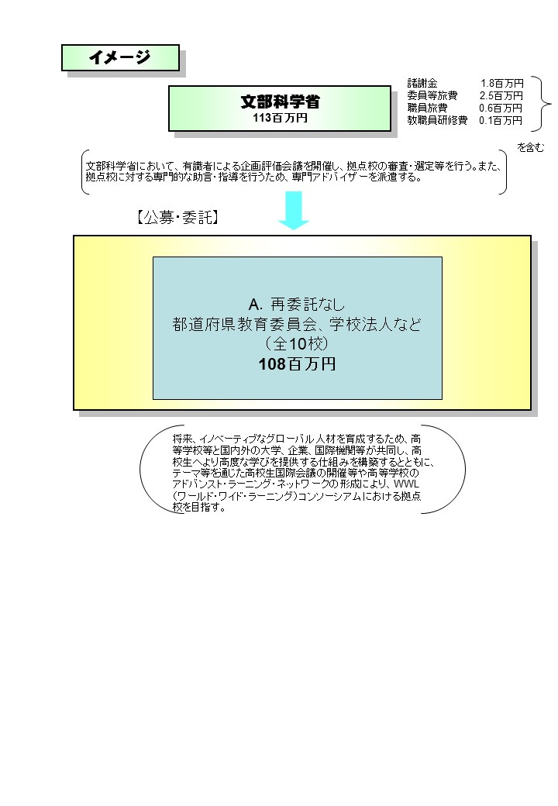
 |  |  |  | なお、金額は単位未満四捨五入して記載していることから、合計が一致しない場合がある。

 |  |  |  | A. |  |  |  |  |  |  |  |  |  |  |  |  |  | B.
 |  |  |  | 費 目 |  |  |  | 使 途 |  |  |  |  |  |  | 金 額 (百万円） |  |  | 費 目 |  |  | 使 途 |  |  |  |  |  |  |  |  |  | 金 額 (百万円）
...

